松本店用
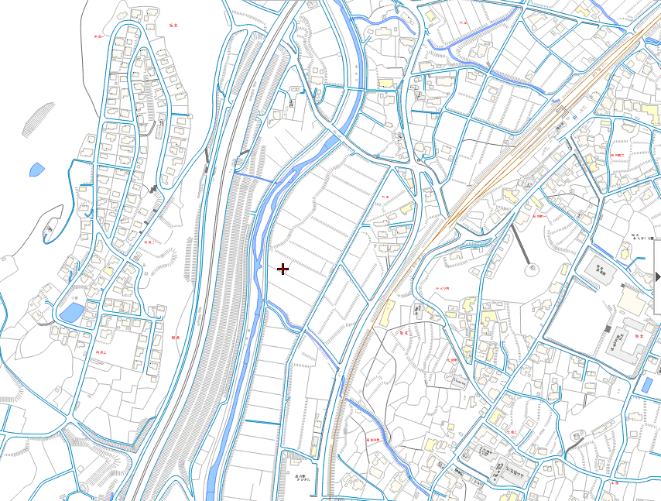
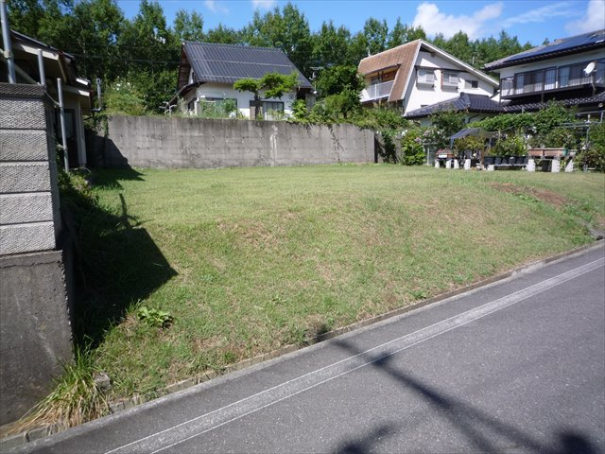
 | 住宅用地 |  |  |  |  | 筑北村向原団地

 | 所在地 |  | 東筑摩郡筑北村坂北（向原）５８２７－７９
 | 200万円 |  |  |  |  |  | 2.22万円/坪

 | 土 | 権利 |  | 所有権
 |  | 公簿面積 |  | 297.73㎡ |  |  |  | 90.06坪
 |  | 公簿面積 |  |  |  |  |  | 0.00坪
 | 地 | 合計 |  |  |  |  |  | 90.06坪
 |  | 接道
 |  | 構造
 |  | 築年 |  |  |  |  |  | 屋根
 |  | 面積 |  | １階
 |  |  |  | ２階
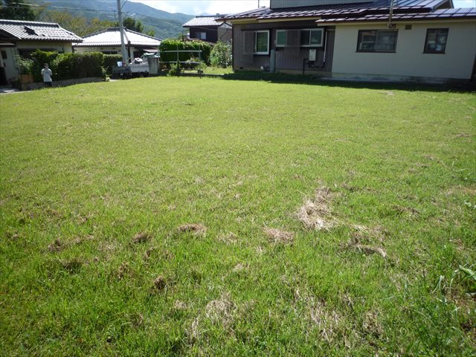
 |  |  |  | （ ）
 | 建 |  |  | （ ）
 |  |  |  | （ ）
 |  |  |  | （ ）
 |  |  |  | （ ）
 |  | 合計面積 |  | 0.00㎡ |  |  |  | 0.00坪
 |  | 建築会社 |  | 建築条件なし
 | 物

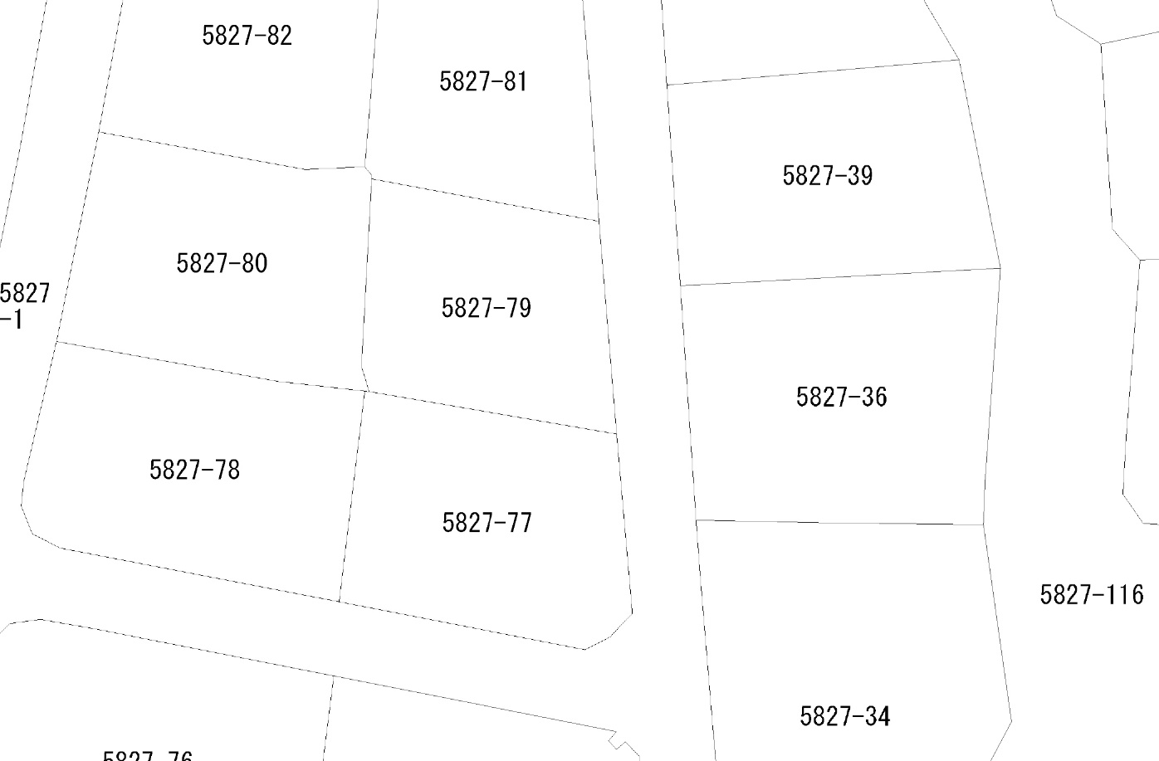

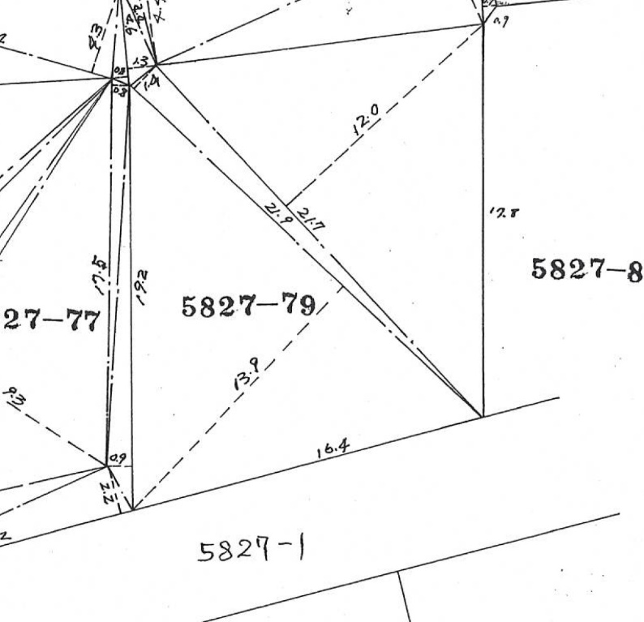
 | 制 | 建ぺい率 |  | 70％ |  |  | 容積率 |  | 400％
 |  | 都市計画 |  | 市街化区域内 |  |  | 高さ制限
 | 限 | 用途地域 |  | 指定なし
 |  | その他の制限

 | 設 | ガス |  | 個別プロパンガス
 |  | 水道 |  | 村営
 | 備 | 電気 |  | 中部電力
 |  | 汚水 |  | 浄化槽（設置助成金あり・詳細はお問合せ下さい）
 | 引 | 現況 |  | 現況有姿
 |  | 時期 |  | 相談
 | 渡 |  |  | 公簿売買

 |  | 学区
 |  | 買い物
 | 備 | その他

 | 備
 |  | 仲介料 |  | 110,000円 (税込) |  |  |  |  | 201024
概略図面ですので現況と異なる場合があります。この場合現況を優先致します。 予約済みの場合は悪しからずご了承ください。 |  | 広告 |  | Ｊ | 情 | 自 | 店 | Ｈ | 他社広告 | 不可
(公社)長野県宅地建物取引業協会会員 長野県知事(4)4699号
HP http://www.2103joho.com
お問い合わせは
(有)松本住まいの情報センター
ﾒｰﾙ fudosan@mhl.janis.or.jp
℡0263-３２-８８７８
■取引態様/媒介
〒390-0803 松本市元町１丁目３番４号
■担当/山中

